Evidencias
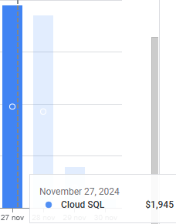
Costos de Google Cloud (300 créditos gratis)

Costo x día de SQL

